상품제안서
텀리 LED 온도계 스트랩 텀블러 460ml | 상품코드: S45434

 |  |  |  |  |  |  | 02-713-8555 | www.synergygift.co.kr
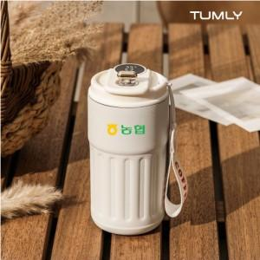 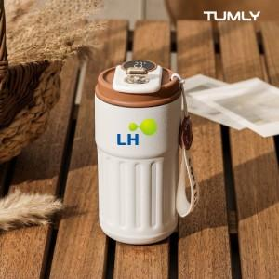 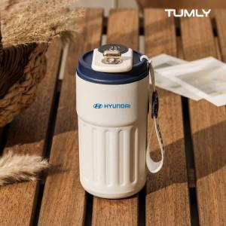

【상세/제작정보】

【인쇄/포장옵션】 | 실크, 레이저, 풀칼라 / 포장지포장

【공급단가】 | 수량 | 30~ | 100~ | 300~ | 1,000~ | 3,000~
*VAT별도 | 단가 | 7,071원 | 6,606원 | 6,392원 | 6,024원 | 5,927원

【상품 URL】 | https://www.synergygift.co.kr:443/src/goods_detail.php?gdno=45434

